成本构成
激光割产品报价单

产品名称 | H4-2.1新开扶手支架总成 | 序号 | 项目 | 价格(未税/元) | 占比 | 项目定义
客户件号 |  | ① | 原材料 | 1.362 | 17% | 占生产成本百分比
报价单位 | 湖北伟士通汽车零件有限公司 | ② | 外购件 | 5.333 | 65% | 占生产成本百分比
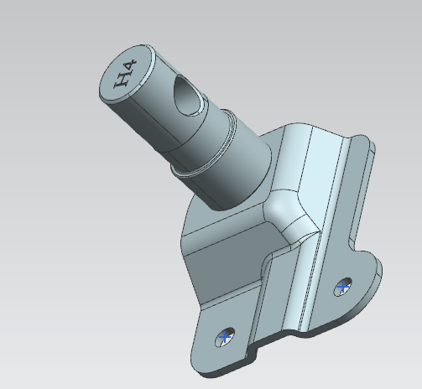 |  | ③ | 制造费用 | 1.186 | 14% | 占生产成本百分比（固定板激光割）
 |  | ④ | 人工费用 | 0.355 | 4% | 占生产成本百分比
 |  | ⑤ | 生产成本 | 8.235 |  | 生产成本⑤=①+②+③+④
 |  | ⑥ | 财务费用 | 0.247 |  | 生产成本*3%
 |  | ⑦ | 管理费用 | 0.494 |  | 生产成本*6%
 |  | ⑧ | 配送费用 | 0.000 |  | 生产成本*0%
 |  | ⑨ | 销售费用 | 0.082 |  | 生产成本*1%
 |  | ⑩ | 产品利润 | 0.576 |  | 生产成本*7%
 |  | ⑪ | 出厂价 | 9.635 |  | 出厂价⑩=⑤+⑥+⑦+⑧+⑨
 |  | ⑫ | 包装费 | 0.183 |  | 木托盘+纸箱
 |  | ⑬ | 运输费 | 1.422 |  | 含到厂送货费 顺丰快递
 |  | ⑭ | 销售价格 | 11.240 |  | 销售价⑭ =⑪ +⑫ +⑬ 不含模摊
 |  | ⑮ | 专用费用 | 21693.90 |  | 详见明细，分摊协商确定
备注：1、报价单中的价格均未税价格；2、原材料价格2022年3月18日价格

原材料成本
原材料费用明细

填报时间： |  |  | 核对时间： |  |  |  | 填报要求： | 行高：65磅；图片高度：2厘米；所有字体：宋体；标题字大小：12磅；内容字大小：11磅；黑色为计算得出；红色为直接输入
填报人： |  |  | 核对人：
原材料询价时间：
序号 | 物料名称 | 简图 | 产品净重/Kg | 材料利用率 | 材料含税单价元/Kg | 废料单价元/Kg | 材料成本 | 原材料利用率核算
 |  |  |  |  |  |  |  | 材质 | 料片厚/mm | 料片长/mm | 料片宽/mm | 料片重/kg | 料片出件数 | 利用率
1 | 扶手支架 |  | 0.1642 | 0.65 | 7.200 | 2.80 | 1.362 |  |  |  |  |  |  | 0.65
2
3
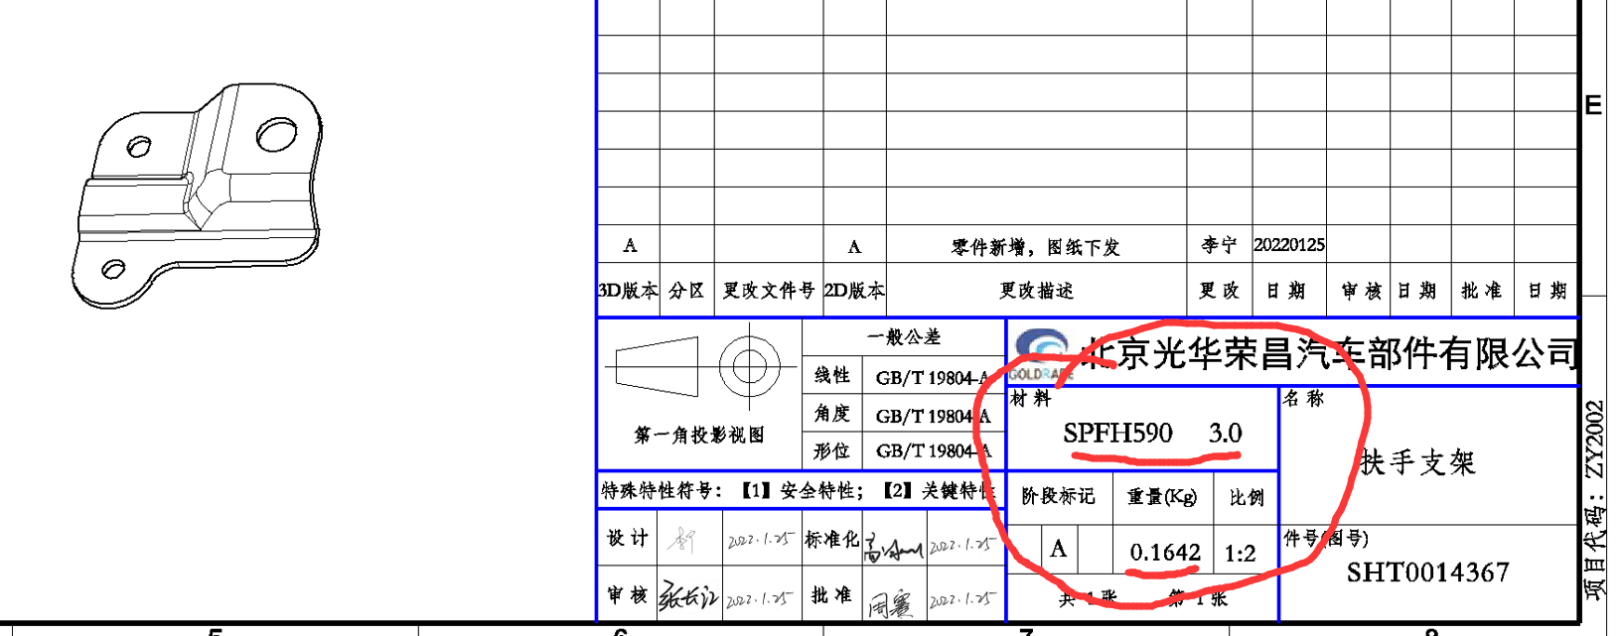
综上，原材料费用合计（未税） |  |  |  |  |  |  | 1.362

外购件成本
外购件费用明细
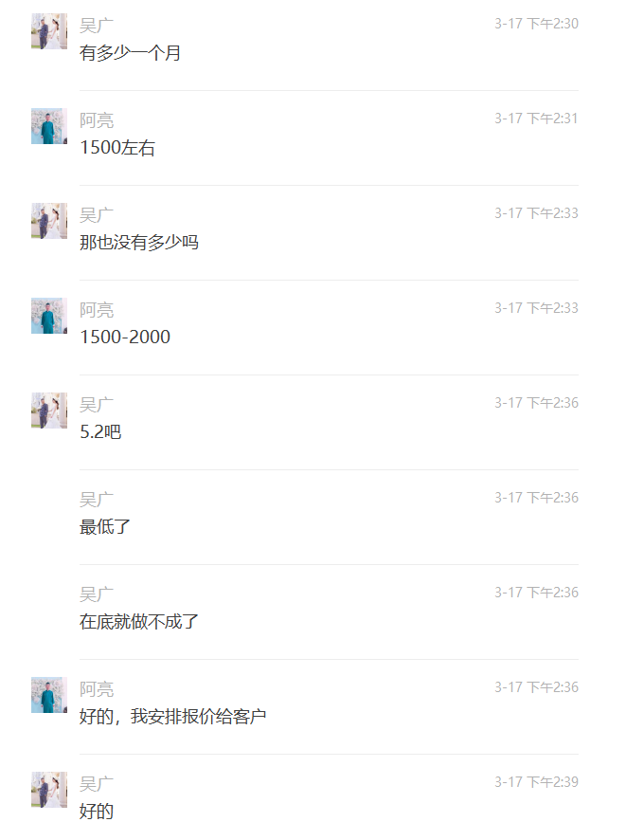
填报时间： |  |  | 核对时间： |  |  | 填报要求： | 行高：65磅；图片高度：2厘米；所有字体：宋体；标题字大小：12磅；内容字大小：11磅；黑色为计算得出；红色为直接输入
填报人： |  |  | 核对人：
原材料询价时间：
序号 | 物料名称 | 简图 | 用量 | 未税单价 | 材料采购成本 |  | 外购厂家 | 外购件规格要求说明
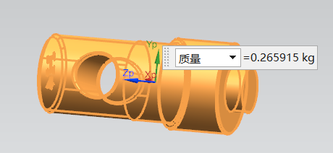
1 | 销轴 |  | 1.00 | 5.200 | 5.20
13 | 焊丝 |  | 0.02 | 7.000 | 0.11
14 | 二氧化碳 |  | 0.02 | 1.850 | 0.03
综上，外购件费用合计（未税） |  |  |  |  | 5.33

制造费工时费
制造费用、人工费用明细

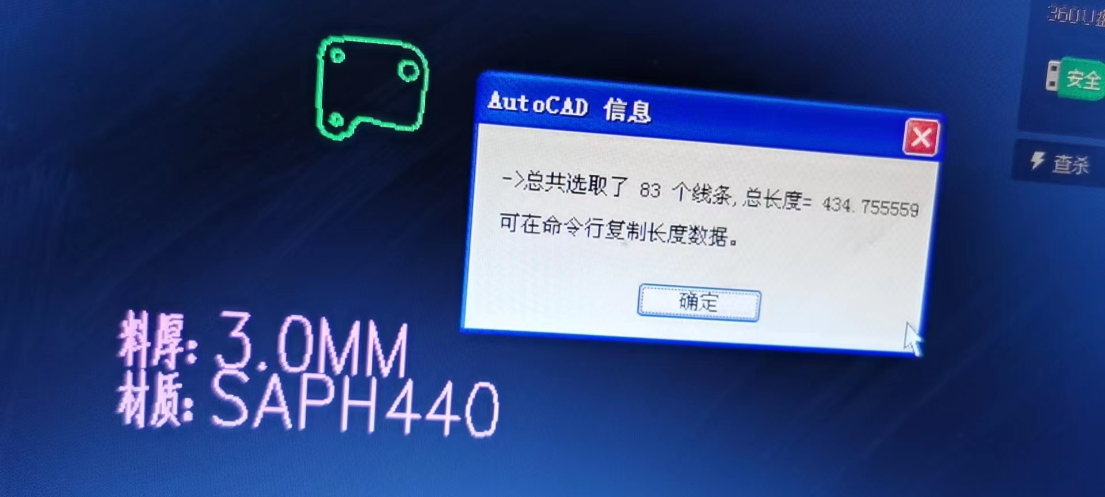
序号 | 零部件名称 | 工序名称 | 单件加工时间/秒 | 操作人数 | 班产时间/小时 | 班产量/件 | 工种定额元/天 | 工时费用合计 | 使用设备 | 设备吨位 | 设备功率KW | 设备折旧费 | 燃动费 | 辅助费用 | 设备费用合计
1 |  | 剪板机剪板 |  | 1 |  |  |  | 0.01 | 剪板机 | 8*2000 | 20 | 0.007 | 0.01 | 0.01 | 0.03
2 |  | 落料 | 激光割 | 1 |  |  |  | 0.00 | 激光切割机 |  |  |  |  |  | 0.91
3 |  | 成型1 |  | 1 |  |  |  | 0.05 | 冲床 | 110T | 11 | 0.02 | 0.05 | 0.02 | 0.09
17 |  | 焊接销轴 |  | 1 |  |  |  | 0.25 | 焊机 | OTC | 11 | 0.01 | 0.12 | 0.02 | 0.15
 |  | 总成全检 |  | 1 |  |  |  | 0.03 |  |  |  |  |  |  | 0.00
21 |  | 打包装箱 |  | 1 |  |  |  | 0.02 | 打包机 |  |  |  |  |  | 0.01
人工费用合计 |  |  |  |  |  |  |  | 0.36 | 设备费用合计 |  |  |  |  |  | 1.19

 |  |  |  |  |  |  |  |  |  |  |  |  |  |  |  | 激光割单件费用 | 单价 | 料厚m | 固定板周长m | 总周长加内孔的是：435MM(见上图)
 |  |  |  |  |  |  |  |  |  |  |  |  |  |  |  | 0.9135 | 0.7 | 3 | 0.435 | 激光割费用=料厚*周长*单价

包装费运费
包装、运费明细

包装费 | 项目 | 价格核算 |  |  | 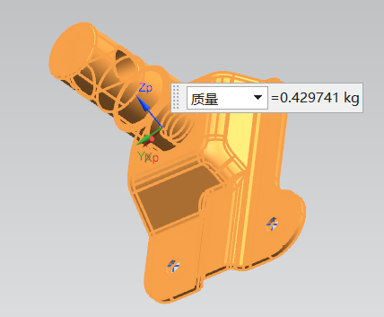
 | 包装方式 | 木托盘+纸箱
 | 纸箱费用 | 单价 | 每箱数量 | 包装费
 |  | 5.50 | 30.00 | 0.18 |  | 单件/Kg | 每箱50个重量 | 每箱30个重量
 | 气泡袋 | 单价 | 每根用量 | 包装费 |  | 0.43 | 21.5 | 12.9
 |  | 0.00 | 0.00 | 0.00
 | 包装费用合计 | 0.18
运费 | 项目 | 每根重量 | 每箱单价 | 运费单价 | 十堰到黄骅每公斤运费 | 每次发货3000个总重/Kg | 每次送货费 | 单个运费
 | 顺丰运费 |  |  | 1.42 | 0.5 | 1290 | 150 | 0.265
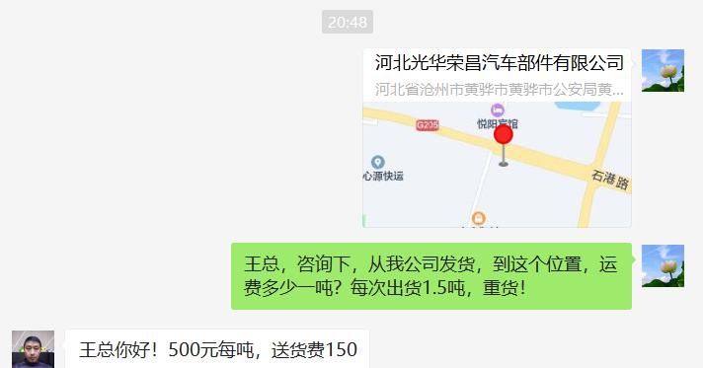
 |  |  |  |  | 即每吨500元
 | 运费合计 | 1.422

